表紙
職業安定業務月報
 | (職安業務統計）
 | 平成31年4月分
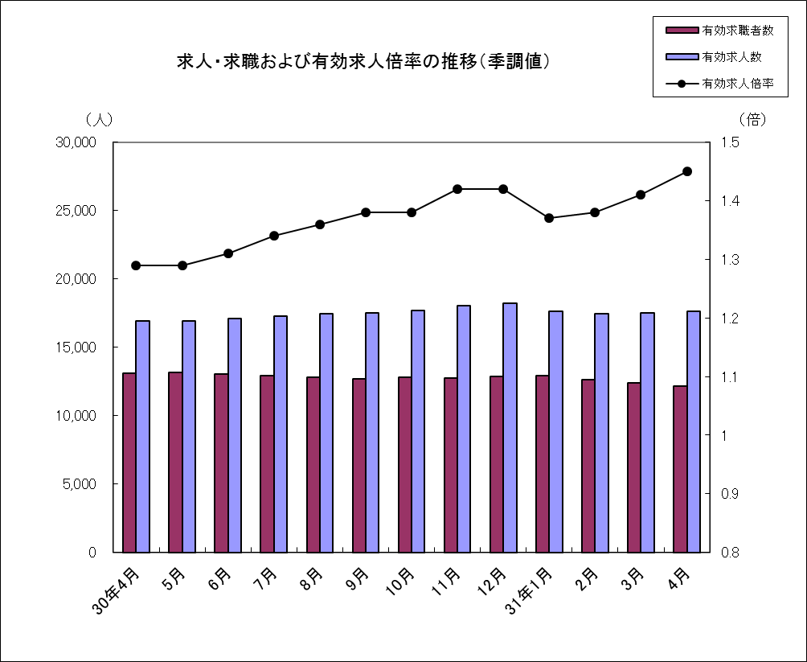

 |  | ※季節調整値は平成３１年版に改訂済

 | 和歌山労働局職業安定部

10.教育訓練
第９表―２ 雇用継続給付状況 |  |  |  |  |  |  |  |  |  |  |  |  | （単位：件、人、％） |  |  |  |  | 第10表 教育訓練給付状況 （単位：人、％）
 | 項 目 |  | 育 児 休 業 給 付 |  |  |  |  |  |  |  |  |  |  |  | 介護休業給付 |  |  |  |  | 項 目 |  | 教育訓練給付
 |  |  | 育 児 休 業 給 付 金 |  |  |  |  |  |  |  |  |  |  |  | 介護休業 給 付 金 |  |  |  |  |  |  | 教育訓練 給 付 金
月別等 |  |  | 受給要件 確認件数 |  |  | 初回受給者数 |  |  | 受給者数 |  |  | 受給者実人員 |  |  | 受給者数 |  |  |  | 月別等 |  |  | 受給者数
年度別月平均 | 24 |  | 86 |  |  | 85 |  |  | 414 |  |  | 845 |  |  | 5 |  |  |  | 年度別月平均 | 24 |  | 68
 | 25 |  | 93 |  |  | 95 |  |  | 451 |  |  | 930 |  |  | 5 |  |  |  |  | 25 |  | 77
 | 26 |  | 98 |  |  | 96 |  |  | 471 |  |  | 973 |  |  | 4 |  |  |  |  | 26 |  | 66
 | 27 |  | 108 |  |  | 108 |  |  | 538 |  |  | 1,114 |  |  | 4 |  |  |  |  | 27 |  | 72
 | 28 |  | 113 |  |  | 114 |  |  | 583 |  |  | 1,195 |  |  | 5 |  |  |  |  | 28 |  | 72
 | 29 |  | 122 |  |  | 122 |  |  | 632 |  |  | 1,248 |  |  | 7 |  |  |  |  | 29 |  | 67
 | 30 |  | 129 |  |  | 128 |  |  | 736 |  |  | 1,443 |  |  | 7 |  |  |  |  | 30 |  | 55
30年 |  | 4月 | 107 |  |  | 102 |  |  | 790 |  |  | 1,576 |  |  | 5 |  |  |  | 30年 |  | 4月 | 67

 |  | 5月 | 164 |  |  | 159 |  |  | 838 |  |  | 1,671 |  |  | 6 |  |  |  |  |  | 5月 | 33
 |  | 6月 | 102 |  |  | 115 |  |  | 623 |  |  | 1,210 |  |  | 12 |  |  |  |  |  | 6月 | 40
 |  | 7月 | 133 |  |  | 128 |  |  | 680 |  |  | 1,324 |  |  | 3 |  |  |  |  |  | 7月 | 55
 |  | 8月 | 112 |  |  | 118 |  |  | 666 |  |  | 1,314 |  |  | 7 |  |  |  |  |  | 8月 | 50
 |  | 9月 | 127 |  |  | 110 |  |  | 632 |  |  | 1,248 |  |  | 6 |  |  |  |  |  | 9月 | 53
 |  | 10月 | 153 |  |  | 154 |  |  | 778 |  |  | 1,567 |  |  | 13 |  |  |  |  |  | 10月 | 85
 |  | 11月 | 151 |  |  | 146 |  |  | 723 |  |  | 1,409 |  |  | 2 |  |  |  |  |  | 11月 | 85
 |  | 12月 | 119 |  |  | 132 |  |  | 736 |  |  | 1,408 |  |  | 5 |  |  |  |  |  | 12月 | 59
31年 |  | 1月 | 123 |  |  | 133 |  |  | 806 |  |  | 1,563 |  |  | 11 |  |  |  | 31年 |  | 1月 | 60
 |  | 2月 | 135 |  |  | 122 |  |  | 765 |  |  | 1,470 |  |  | 7 |  |  |  |  |  | 2月 | 28
 |  | 3月 | 119 |  |  | 120 |  |  | 792 |  |  | 1,552 |  |  | 11 |  |  |  |  |  | 3月 | 40
 |  | 4月 | 118 |  |  | 130 |  |  | 808 |  |  | 1,634 |  |  | 9 |  |  |  |  |  | 4月 | 51
前年同月比 |  |  | 10.3 |  |  | 27.5 |  |  | 2.3 |  |  | 3.7 |  |  | 80.0 |  |  |  | 前年同月比 |  |  | ▲ 23.9
7
安定所別 | 和歌山 |  | 74 |  |  | 87 |  |  | 490 |  |  | 1,024 |  |  | 5 |  |  |  | 安定所別 | 和歌山 |  | 30
 |  |  | （ | 72 | ） | （ | 71 | ） | （ | 512 | ） | （ | 1,045 | ） | （ | 2 | ） |  |  |  |  | （ | 32 | ）
 | 新宮 |  | 4 |  |  | 4 |  |  | 37 |  |  | 72 |  |  | 1 |  |  |  |  | 新宮 |  | 5
 |  |  | （ | 7 | ） | （ | 6 | ） | （ | 36 | ） | （ | 70 | ） | （ | 1 | ） |  |  |  |  | （ | 5 | ）
（ | うち串本出張所 |  | 1 |  |  | 1 |  |  | 9 |  |  | 10 |  |  | 0 |  |  |  | （ | うち串本出張所 |  | 2
4 |  |  | （ | 0 | ） | （ | 0 | ） | （ | 9 | ） | （ | 13 | ） | （ | 1 | ） |  | 4 |  |  | （ | 2 | ）
月 | 田辺 |  | 14 |  |  | 10 |  |  | 115 |  |  | 222 |  |  | 1 |  |  |  | 月 | 田辺 |  | 2
） |  |  | （ | 6 | ） | （ | 12 | ） | （ | 92 | ） | （ | 177 | ） | （ | 0 | ） |  | ） |  |  | （ | 15 | ）
（ ） | 御坊 |  | 9 |  |  | 11 |  |  | 52 |  |  | 90 |  |  | 0 |  |  |  | ( ) | 御坊 |  | 1
内前年同月数 |  |  | （ | 1 | ） | （ | 3 | ） | （ | 44 | ） | （ | 74 | ） | （ | 1 | ） |  | 内前年同月数 |  |  | （ | 1 | ）
 | 湯浅 |  | 4 |  |  | 4 |  |  | 32 |  |  | 65 |  |  | 0 |  |  |  |  | 湯浅 |  | 6
 |  |  | （ | 9 | ） | （ | 5 | ） | （ | 35 | ） | （ | 75 | ） | （ | 0 | ） |  |  |  |  | （ | 5 | ）
 | 海南 |  | 4 |  |  | 4 |  |  | 23 |  |  | 49 |  |  | 1 |  |  |  |  | 海南 |  | 4
 |  |  | （ | 4 | ） | （ | 1 | ） | （ | 35 | ） | （ | 67 | ） | （ | 1 | ） |  |  |  |  | （ | 3 | ）
 | 橋本 |  | 9 |  |  | 10 |  |  | 59 |  |  | 112 |  |  | 1 |  |  |  |  | 橋本 |  | 3
 |  |  | （ | 8 | ） | （ | 4 | ） | （ | 36 | ） | （ | 68 | ） | （ | 0 | ） |  |  |  |  | （ | 6 | ）
 | 和歌山 |  | 0 |  |  | 0 |  |  | 0 |  |  | 0 |  |  | 0 |  |  |  |  | 和歌山 |  | 0
 | 運輸支局 |  | （ | 0 | ） | （ | 0 | ） | （ | 0 | ） | （ | 0 | ） | （ | 0 | ） |  |  | 運輸支局 |  | （ | 0 | ）
 | 勝浦 |  | 0 |  |  | 0 |  |  | 0 |  |  | 0 |  |  | 0 |  |  |  |  | 勝浦 |  | 0
 | 海事事務所 |  | （ | 0 | ） | （ | 0 | ） | （ | 0 | ） | （ | 0 | ） | （ | 0 | ） |  |  | 海事事務所 |  | （ | 0 | ）

- 10 -

